G1 illustration dispo fond prop
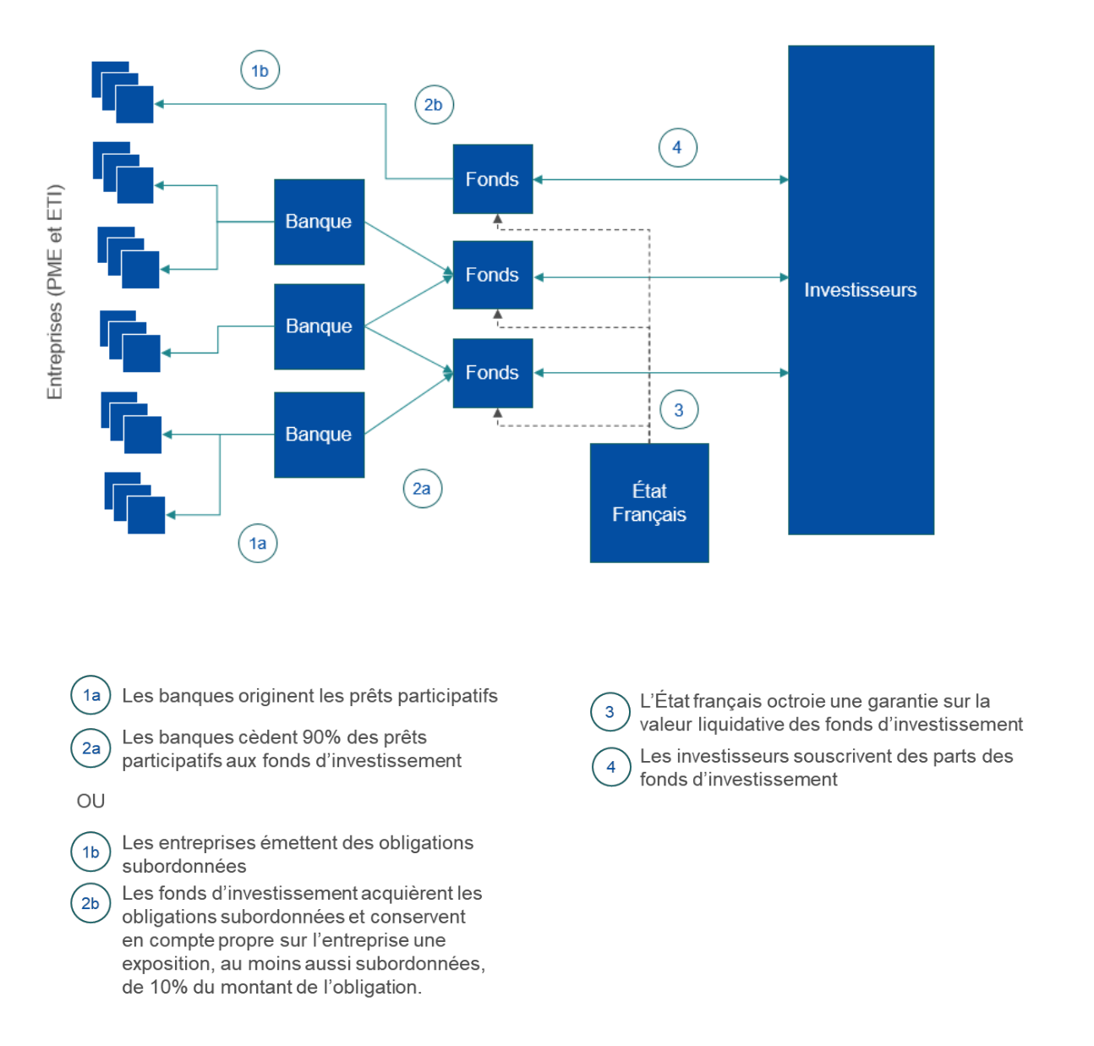
Graphique 1 Illustration du dispositif
Source : Commission européenne, Aide d’État SA.58639(2021/N) – France – COVID-19 : Dispositif de garantie aux fonds de prêts participatifs et d’obligations subordonnées.

G2 engagement fonds prets parti
Graphique 2 - Engagements des fonds prêts participatifs relance
Source : Etat des lieux du dispositif Prêts Participatifs Relance PPT / euro titrisation

 | semaine de production | 2022-02-04 | 2022-02-18 | 2022-03-04 | 2022-03-18 | 2022-04-01 | 2022-04-15 | 2022-04-29 | 2022-05-13
 | Encours cumulé en euros | 550380803 | 667163803 | 675263803 | 739919803 | 757291803 | 806847803 | 823137803 | 867999803

Encours cumulés

G3 encours fond secteurs
Graphique 3 Répartition de l’encours du fonds par principaux secteurs d’activité
Source : Etat des lieux du dispositif Prêts Participatifs Relance PPT / euro titrisation

 | Commerce de détail | Construction | Industries manufacturière | Commerce de gros et de détail | Information et communication | Activités finaicères et d'assurance | Activités immobilières | Activités spécialisées scienfitiques et techniques
 | 5.84% | 9.38% | 18.77% | 19.32% | 11.17% | 6.37% | 6.16% | 9.92%

G4 PPT secteur activité
Graphique 4 réservation par secteurs d'activité économique
Source : Etat des lieux du dispositif Prêts Participatifs Relance PPT / euro titrisation
 | Construction | Industries manufacturière | Commerce de gros et de détail | Information et communication | Activités finaicères et d'assurance | Activités spécialisées scienfitiques et techniques
 | 12.33% | 8.54% | 14.82% | 14.76% | 12.20% | 25.91%

G5 & T5 repartition fond notati
Tableau 5 et Graphique 5 – Répartition des engagements des fonds prêts participatifs relance par principaux taux de notation
Source : Etat des lieux du dispositif Prêts Participatifs Relance PPT / euro titrisation

Reparition par principaux rating
 | Notation interne | Encours € | Nombre | Pourcentage
 | AA- | 1431377 | 1 | 0.2
 | A | 2000000 | 1 | 0.2
 | A- | 340000 | 1 | 0.0
 | BBB+ | 40261000 | 10 | 4.6
 | BBB | 12626039 | 18 | 1.5
 | BBB- | 96739250 | 47 | 11.1
 | BB+ | 47194200 | 35 | 5.4
 | BB | 282973093 | 92 | 32.6
 | BB- | 384434844 | 147 | 44.3

 | Total | 867999803 | 352 | 100.0

G6 Tx interet moyen octroyé
Graphique 6 – Taux d’intérêts moyen octroyé par période
Source : Etat des lieux du dispositif Prêts Participatifs Relance PPT / euro titrisation

 |  |  | ETI |  |  |  |  | PME

 | T2-2021 | T3-2021 | T4-2021 | T1-2022 | T2-2022 | T2-2021 | T3-2021 | T4-2021 | T1-2022 | T2-2022
 | 4.10% | 4.52% | 4.57% | 4.53% | 4.36% | 4.50% | 4.62% | 4.51% | 4.45% | 4.53%

ETI
PME

G7 Repartition sectorielle inve
Graphique 7 Réparition sectorielle des investissements
Source : Fundrock PPT Fonds Obligations Relance France délivré par le trésor

 | Art, spectacles | Activités spécialisées sccientifiques et techniques | Transports et entreprosage | Services administratifs et soutien | Construction | Hébergement et restauration | Commerce | Information et communication | Industrie manufacturière | Santé humaine et action sociale
 | 4% | 15% | 4% | 9% | 16% | 11% | 5% | 12% | 22% | 2%

